Feuil1
 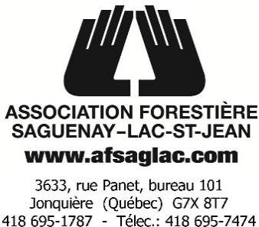 Vente d'articles promotionnels

VENDU À |  | EXPÉDIER À
NOM |  | NOM
ORGANISME |  | ORGANISME
Adresse |  | Adresse
Ville |  | Ville, Code postal
Code postal |  | Téléphone:
Téléphone: |  | #Purolator ou
Courriel |  | #Dicom
Les coûts de livraison sont aux frais de l'acheteur. Vous devez fournir un numéro Purolator ou Dicom.
*DATE LIMITE POUR COMMANDER : Vendredi 26 mars 2021
Les commandes seront livrées au début du mois de mai.

Articles disponibles |  | Grandeur | Quantité | Prix | Total
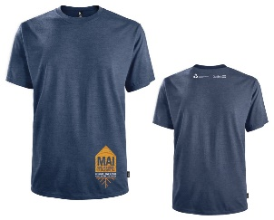 | T-Shirt HOMME | P |  | 32.00 $ | 0.00 $
 |  | M |  | 32.00 $ | 0.00 $
 |  | L |  | 32.00 $ | 0.00 $
 |  | XL |  | 32.00 $ | 0.00 $
 |  | XXL |  | 32.00 $ | 0.00 $
 |  | XXXL |  | 32.00 $ | 0.00 $
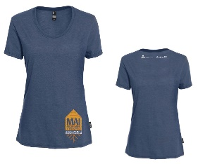 | T-Shirt FEMME | TP |  | 32.00 $ | 0.00 $
 |  | P |  | 32.00 $ | 0.00 $
 |  | M |  | 32.00 $ | 0.00 $
 |  | L |  | 32.00 $ | 0.00 $
 |  | XL |  | 32.00 $ | 0.00 $
 |  | XXL |  | 32.00 $ | 0.00 $
1
 | Bouteille eau avec infuseur |  |  | 20.00 $ | 0.00 $
 | Grattoir BBQ en bois |  |  | 15.00 $ | 0.00 $
2
 | Sac fruits et légumes | Grand format |  | 12.00 $ | 0.00 $
 | Bandeau tube | Taille unique |  | 15.00 $ | 0.00 $
 | Casquette #1 Palette plate | Taille unique |  | 25.00 $ | 0.00 $
 | Casquette #2 Palette courbée | Taille unique |  | 25.00 $ | 0.00 $
 | Serviette en microfibre |  |  | 12.00 $ | 0.00 $
TOTAL DÛ (Taxes incluses) |  |  | 0 |  | 0.00 $

Vous devez enregistrer votre fichier sur votre ordinateur et nous le retourner à info@afsaglac.com
Par chèque : |  | Virement bancaire:
Association Forestière Saguenay Lac-StJean |  | # de l'institution 815
3633, rue Panet, Bureau 101 |  | # de transit 70009
Jonquière Qc. G7X 8T7 |  | # de compte 0632760
Tél: 418-695-1787 Fax: 418-695-7474

Voici les régions ciblées par la vente d'articles promotionnels par l'Association forestière Saguenay–Lac-Saint-Jean :
Saguenay–Lac-Saint-Jean/ Chibougamau-Chapais Sud du Québec Laurentides
Nord du Québec Lanaudière Québec
Abitibi-Témiscamingue Outaouais Mauricie
Bas Saint-Laurent Montréal

Région de la Côte-Nord : Vente par l’Association forestière de la Côte-Nord : www.afcn.qc.ca
Région de la Gaspésie : vente par l’Association forestière de la Gaspésie : http://afgaspesie.org/

